상품제안서
훈민정음6호 훈민정음볼펜+리필심+훈민정음보상화자개명함 | 상품코드: S28080

 |  |  |  |  |  |  | 02-713-8555 | www.synergygift.co.kr
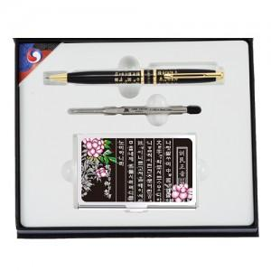

【상세/제작정보】

【인쇄/포장옵션】 | 레이저 / 포장지포장

【공급단가】 | 수량 | 30~ | 100~ | 300~ | 500~ | 1,000~
*VAT별도 | 단가 | 23,890원 | 23,010원 | 22,120원 | 21,240원 | 20,700원

【상품 URL】 | https://www.synergygift.co.kr:443/src/goods_detail.php?gdno=28080

